3字段逻辑
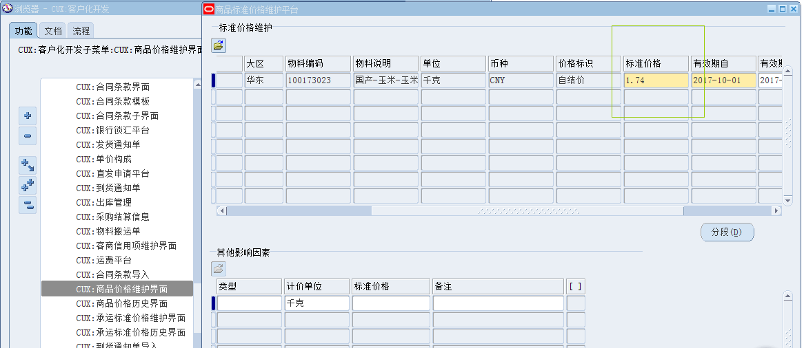
HAND报表功能设计-字段逻辑说明
报表字段 | 列取值逻辑 |  |  |  | 字段长度 | 其他说明
 | 界面名称 | 子界面名称 | 字段名称 | 运算关系 |  | 小计说明 | 第1层分组 | 第2层分组 | 第3层分组 | 第4层分组 | 第5层分组 | 总计说明 | 排序顺序 | 排序说明 | 对齐方式
表头：
配方 |  |  |  | 参数选择的配方，如‘I23_200106584’，若参数未填则留空
配方说明 |  |  |  | 参数选择的配方说明，如‘蛋鸡小花料’，若参数未填则留空
当前版本 |  |  |  | 参数选择的当前版本，如‘6’，若参数未填则留空
打印日期 |  |  |  | 提交请求的日期，格式yyyy-mm-dd
表体：
序号 |  |  |  | 从1开始流水，每行递增
成品编码 | 源耀_配方管理超级用户--配方 | 块：产品【图一】 | 产品 | 当前版本的配方的产品物料编码。前一配方或当前配方的原料编码有多少行这里就重复多少行
成品品种 | 源耀_配方管理超级用户--配方 | 块：产品 | 说明 | 当前版本的配方的产品物料说明（该库存组织的组织产品的物料说明)
前一配方：产量 | 源耀_配方管理超级用户--配方 | 块：产品 | 数量 | 前一版本的配方的产品数量。该字段仅放在一行。若当前版本为最低版本，则前一版本信息留空。
前一配方：产量单位 | 源耀_配方管理超级用户--配方 | 块：产品 | 单位 | 前一版本的配方的产品数量单位。该字段仅放在一行。若当前版本为最低版本，则前一版本信息留空。
前一配方：原料编码 | 源耀_配方管理超级用户--配方 | 块：配料【图二】 | 配料 | 前一版本的配方的配料编码
前一配方：原料名称 | 源耀_配方管理超级用户--配方 | 块：配料【图二】 | 说明 | 前一版本的配方的物料说明（该库存组织的组织产品的物料说明)
前一配方：耗用 | 源耀_配方管理超级用户--配方 | 块：配料【图二】 | 数量 | 前一版本的配方的耗用量
前一配方：耗用单位 | 源耀_配方管理超级用户--配方 | 块：配料【图二】 | 单位 | 前一版本的配方的耗用单位
前一配方：吨均耗用 |  |  |  | 公式：本行的‘前一配方：耗用’/该配方第一行的‘前一配方：产量’。其中，产量单位、耗用单位若单位分类是重量的（库存-设置-单位-分类），则将数量转化为吨为单位的数量；非重量单位的不转化，此处直接显示为0
前一配方：配方调整当天市场价 | CUX:商品价格维护界面 |  | 标准价格 | 业务实体为该参数库存组织的对应的OU、价格类型为‘市价（饲料）’、物料为该行‘前一配方：原料编码’、且币种为本位币的，且当前版本创建日期在有效期自与有效期至范围内的，且有效打勾的标准价格【见图三】，取到多条就取最后更新日期最晚的一条。 1）该界面是有版本控制的，版本号最高的是最新的一条，详见这个界面的视图，别取成历史版本的了 2）*若标准价格维护的单位是重量类单位（见上述吨均耗用字段的解释重量类单位怎么判断），则将单价转换为吨为单位的单价，如单位是kg，单价是1.74，那么转换为吨的单价就是1740 | 保留2位小数
当前配方：产量 | 源耀_配方管理超级用户--配方 | 块：产品 | 数量 | 当前版本的配方的产品数量。该字段仅放在一行。若当前版本为最低版本，则前一版本信息留空。
当前配方：产量单位 | 源耀_配方管理超级用户--配方 | 块：产品 | 单位 | 当前版本的配方的产品数量单位。该字段仅放在一行。若当前版本为最低版本，则前一版本信息留空。
当前配方：原料编码 | 源耀_配方管理超级用户--配方 | 块：配料【图二】 | 配料 | 当前版本的配方的配料编码
当前配方：原料名称 | 源耀_配方管理超级用户--配方 | 块：配料【图二】 | 说明 | 当前版本的配方的物料说明（该库存组织的组织产品的物料说明)
当前配方：耗用 | 源耀_配方管理超级用户--配方 | 块：配料【图二】 | 数量 | 当前版本的配方的耗用量
当前配方：耗用单位 | 源耀_配方管理超级用户--配方 | 块：配料【图二】 | 单位 | 当前版本的配方的耗用单位
当前配方：吨均耗用 |  |  |  | 公式：本行的‘当前配方：耗用’/该配方第一行的‘当前配方：产量’。其中，产量单位、耗用单位若单位分类是重量的（库存-设置-单位-分类），则将数量转化为吨为单位的数量；非重量单位的不转化，此处直接显示为0
当前配方：配方调整当天市场价 | CUX:商品价格维护界面 |  | 标准价格 | 业务实体为该参数库存组织的对应的OU、价格类型为‘市价（饲料）’、物料为该行‘当前配方：原料编码’、且币种为本位币的，且当前版本创建日期在有效期自与有效期至范围内的，且有效打勾的标准价格【见图三】，取到多条就取最后更新日期最晚的一条。 1）该界面是有版本控制的，版本号最高的是最新的一条，详见这个界面的视图，别取成历史版本的了 2）*若标准价格维护的单位是重量类单位（见上述吨均耗用字段的解释重量类单位怎么判断），则将单价转换为吨为单位的单价，如单位是kg，单价是1.74，那么转换为吨的单价就是1740 | 保留2位小数
贡献值 |  |  |  | （加总前一配方的每行的‘吨均耗用’*前一配方‘配方调整当天市场价’）减去（加总当前配方的每行的‘吨均耗用’*当前配方‘配方调整当天市场价）。 该字段显示在每个配方的第一行。 | 保留2位小数

图一：产品信息
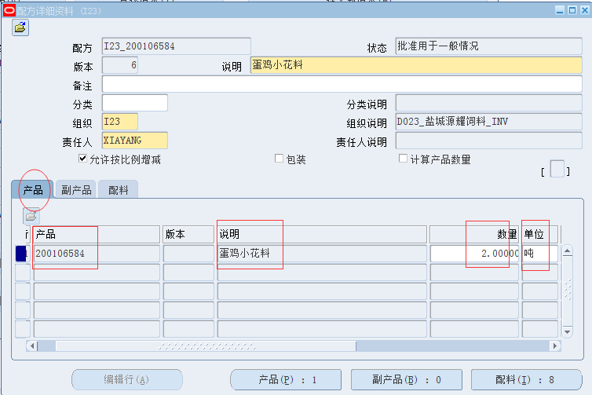

图二：原料信息
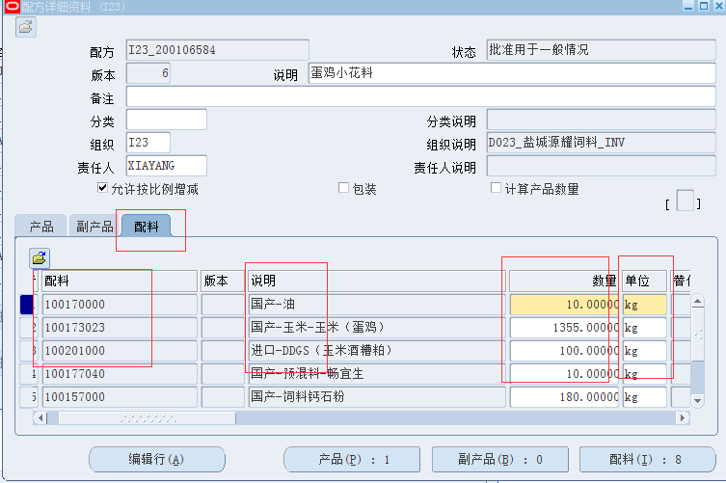

图三：商品标准价格

